Sheet1
LINE | Layer | Defect | 正常圖片 | 異常圖片 | MAP圖片 | 異常時處理方法 |  | 標準化 | 處理人員 | 附註
 |  |  |  |  |  | 成因 | 解決方法
CNVR01 | BM | NA |  | 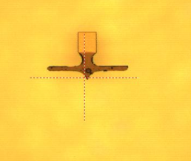 | 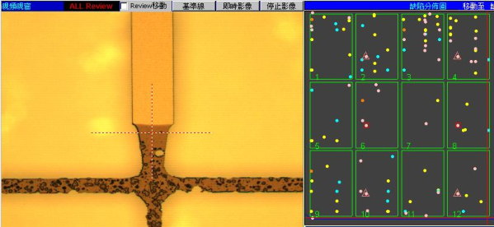 | 1.1R EBR洗邊機整座往內偏移1.3CM造成LCD CUT SEAL KEY破損 | 1.將EBR重新調整校正洗邊距離3~5MM | 1.先判斷破損類型(若為潤濕漸層且不規則通常和ALIGNER無關,若為ALIGNER SHUTTER造成通常類型會固定且呈現焦黑狀) 2.若確定潤濕漸層且不規則後依MAP圖找出相關機台EBR洗邊位置 3.確認(1)EBR洗邊是否偏移(2)洗太裡面 4.BM LINE EBR應MARK當下OK位置以便日後迅速判斷 | 賴冠孝

